스퍼기어
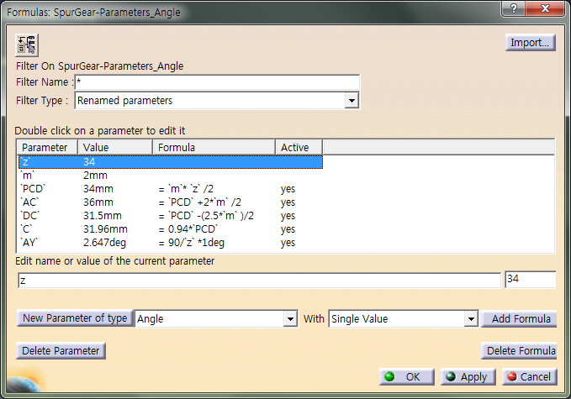
기어자동계산
Parameters 공식
모듈, 잇수 계산
Parameters 공식
스퍼기어
자동계산1
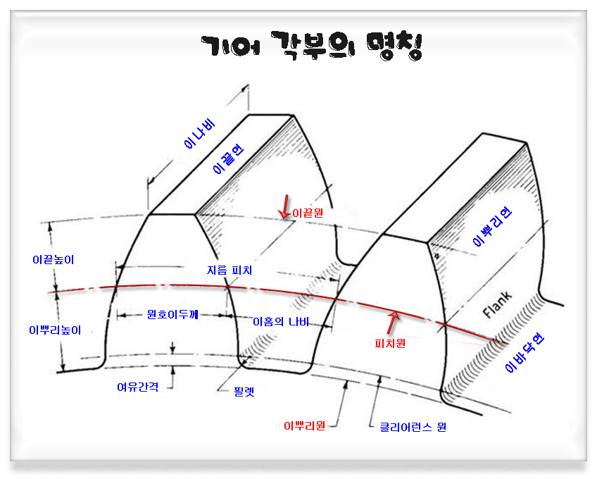
목록 | 스퍼기어(Spur Gear) 자동 계산 1 |  |  |  | 스퍼기어(Spur Gear) - 모듈과 잇수로 압력각에 의한 자동 계산 |  |  |  |  | 표준 스퍼 기어(Spur Gear) 요목표 |  |  |  |  | 스퍼기어(Spur Gear) 각부의 명칭
 | 스퍼기어 요목 | 값 | 계산 | 설명 | 스퍼기어 요목 | 값 | 반지름 | 계산 | 설명 |  | 스퍼기어 요목표
 | 모듈 (M) Module | 2 | =68/34 | 피치원 지름(d) / 잇수(Z) | 모듈 (M) Module | 2.0 |  | =68/34 | 피치원지름(d) / 잇수(Z) |  | 기어치형 |  | 표준
스퍼기어
자동계산2
 | 피치원 지름 (d) PCD- Pitch Circle Diameter | 68 | =2*34 | M(모듈) * Z(잇수) | 피치원지름 (d) PCD- Pitch Circle Diameter | 68.00 | 34.000 | =2*34 | M(모듈) * Z(잇수) |  | 공구 | 치형 | 보통이
 | 지름피치 (P) Circular Pitch | 12.7 | =25.4*34/68 | 25.4*잇수(16) / 피치원 지름(d) ★25.4는 inch | 지름피치 (P) Circular Pitch | 12.70 |  | =25.4*34/68 | 25.4*잇수(16) / 피치원지름(d) ★25.4는 inch |  |  | 모듈 | 2
스퍼기어
요목표
 | 원주피치 (t) Circular pitch | 6.28 | =PI*68/34 | 원주의 길이(π*피지원 지름(d)) / 잇수(Z) | 원주피치 (t) Circular pitch | 6.28 |  | =PI*68/34 | 원주의 길이(π*피지원지름(d)) / 잇수(Z) |  |  | 압력각 | 20˚
 | 잇수 (Z) Number of Teeth | 34 | =68/2 | 피치원 지름(PCD) / M(모듈) | 잇수 (Z) Number of Teeth | 34 |  | =68/2 | 피치원지름(PCD) / M(모듈) |  | 잇수 |  | 34
스퍼기어
명칭
 | 전체이높이 Whole Depth | 4.5 | =2.25*2 | 2.25 * M(모듈) | 전체이높이 Whole Depth | 4.50 |  | =2.25*2 | 2.25 * M(모듈) |  | 피치원지름 |  | 68
 | 이끝 원지름 Addendum Circle | 72 | =68+(2*2) | PCD + (2*M) | 이끝 원지름 Addendum Circle | 72.00 | 36.000 | =68+(2*2) | PCD + (2*M) |  | 전체이높이 |  | 4.5
 | 이뿌리 원지름 Dedendum Circle | 63 | =68-(2.5*2) | PCD - (2.5*M) | 이뿌리 원지름 Dedendum Circle | 63.00 | 31.500 | =68-(2.5*2) | PCD - (2.5*M) |  | 다듬질방법 |  | 호브절삭
 | 1과 2 수직선의 간격 (L1) | 0.5 | =2/4 | M(모듈) / 4 | Fillet Radius | 0.76 |  | =0.38*2 | 0.38 * M(모듈) |  | 정밀도 |  | KS B 1405.5급
 | 2와 3 수직선의 간격 (L2) | 1 | =2/2 | M(모듈) / 2 | 클리어런스 원(C) | 63.92 | 31.960 | =0.94*2 | 0.94 * PCD(피치원지름)
 | 2와 4 수직선의 간격 (L3) | 1.57 | =2*0.785 | M(모듈) * 0.785 ( π / 4 ) | 압력각 | 20˚ |  |  |  | 전위 스퍼 기어(Spur Gear) 요목표 - 예제
이끝원지름
피치원지름 + (2 X 모듈)
 |  |  |  |  | 왼쪽압력각의 라인과 Y축과의 각도 (AY) | 2.65˚ |  | =90/34*1deg | 90 / Z(잇수) * 1deg
(AC)이끝원지름 : 피치원지름 + (2 X 모듈)
(DC)이뿌리원지름 피치원지름 -(2.5 x 모듈)
(PCD)피치원 M(모듈) * Z(잇수)
(AC)클리어런스 원 0.94 * PCD(피치원지름)
(AY) : 90/ Z(잇수) * 1deg
 |  |  |  |  |  |  |  |  |  |  | 스퍼기어 요목표
 |  |  |  |  |  |  |  |  |  |  | 기어치형 |  | 전위
(L3) : m * 0.785
이뿌리원지름
피치원지름 -(2.5 x 모듈)
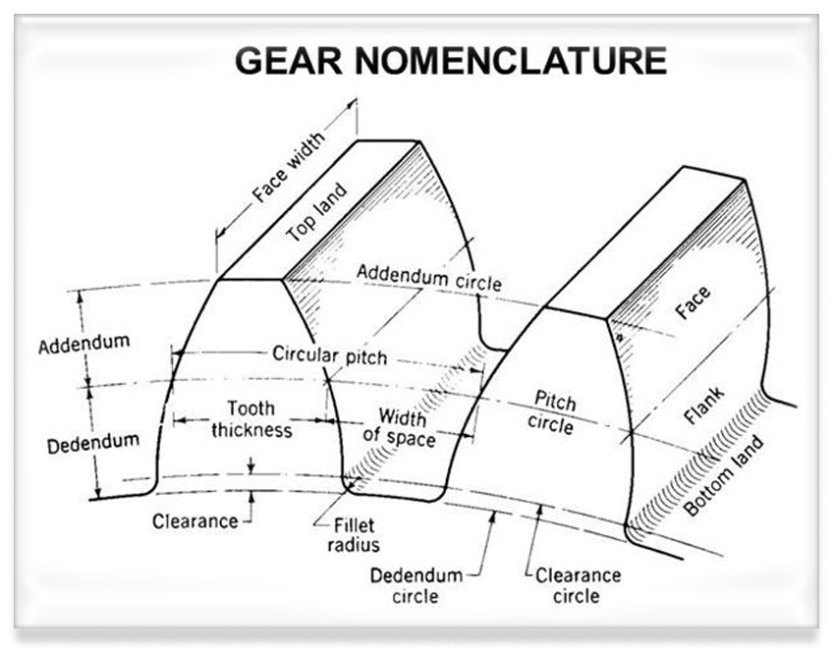
 |  |  |  |  |  |  |  |  |  |  | 기준래크 | 치형 | 보통이
(L2) : m / 2
 |  |  |  |  |  |  |  |  |  |  |  | 모듈 | 6
(L1) : m /4
피치원지름(PCD)
모듈 x 잇수
 |  |  |  |  |  |  |  |  |  |  |  | 압력각 | 20˚
 |  |  |  |  |  |  |  |  |  |  | 잇수 |  | 18
 |  |  |  |  |  |  |  |  |  |  | 기준 피치원 지름 |  | 108
 |  |  |  |  |  |  |  |  |  |  | 전위량 |  | +3.16
 |  |  |  |  |  |  |  |  |  |  | 전체이높이 |  | 13.34
 |  |  |  |  |  |  |  |  |  |  | 이두께 | 벌림이두께 | 47.96 | -0.08 -0.08
 |  |  |  |  |  |  |  |  |  |  |  |  |  | -0.38 -0.38
 |  |  |  |  |  |  |  |  |  |  |  |  | (벌림 잇수 = 3)
 | Parameters 공식 |  |  |  |  |  |  |  |  |  | 다듬질방법 |  | 호브절삭
 |  |  |  |  |  |  |  |  |  |  | 정밀도 |  | KS B 1405.5급
 | 명칭 | Type | Formula | 비고 |  |  |  |  |  |  | 다듬질방법 |  | 호브절삭
 | Z (잇수) | Real | Z=34 |  |  |  |  |  |  |  | 비 고 | 상대기어 전위량 |  | 0
 | m (모듈) | Length | m =2 |  |  |  |  |  |  |  |  | 상대기어 잇수 |  | 50
 | PCD (피치원지름) | Length | PCD=m*z/2 | 나누기 2를 하는 이유는 반지름값이 입력되기 때문임 |  |  |  |  |  |  |  | 중심거리 |  | 207
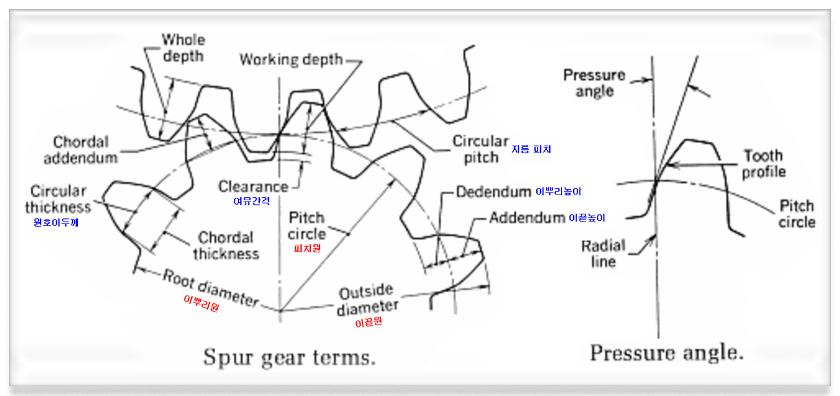
 | AC (이끝원) | Length | AC=PCD+2*m/2 | " |  |  |  |  |  |  |  | 백래시 |  | 0.20 ~ 0.89
 | DC (이뿌리원) | Length | DC =PCD-(2.5*m)/2 | " |  |  |  |  |  |  |  | * 재료
 | L1 (1과 2 수직선의 간격) | Length | L1 = M(모듈) / 4 |  |  |  |  |  |  |  |  | * 열처리
 | L2 (2와 3 수직선의 간격) | Length | L2 = M(모듈) / 2 |  | Parameters 공식 |  |  |  |  |  |  | * 경도
 | L3 (2와 Y축의 간격) | Length | L3 = M(모듈) * 0.785( π / 4 )
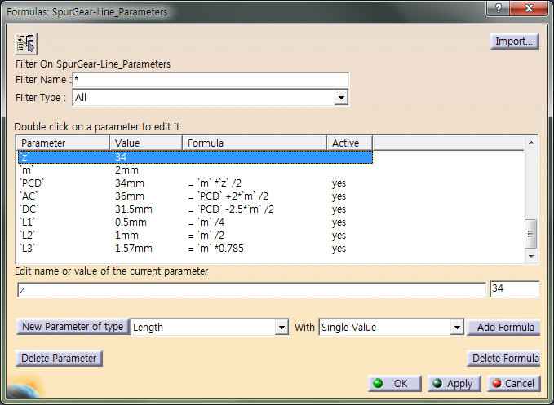
 |  |  |  |  | 명칭 | Type | Formula |  | 비고
 |  |  |  |  | Z (잇수) | Real | Z=34
 |  |  |  |  | m (모듈) | Length | m=2
 |  |  |  |  | PCD (피치원지름) | Length | PCD=m*z/2 |  | 나누기 2를 하는 이유는 반지름값이 입력되기 때문임
 |  |  |  |  | AC (이끝원) | Length | AC=PCD+2*m/2 |  | "
 |  |  |  |  | DC (이뿌리원) | Length | DC =PCD-(2.5*m)/2 |  | "
 |  |  |  |  | C (클리어런스원) | Length | C = 0.94*PCD
 |  |  |  |  | AY (압력각왼쪽라인과 Y축과의 각도) | Angle | AY = 90/Z*1deg

